Tarea 1.2
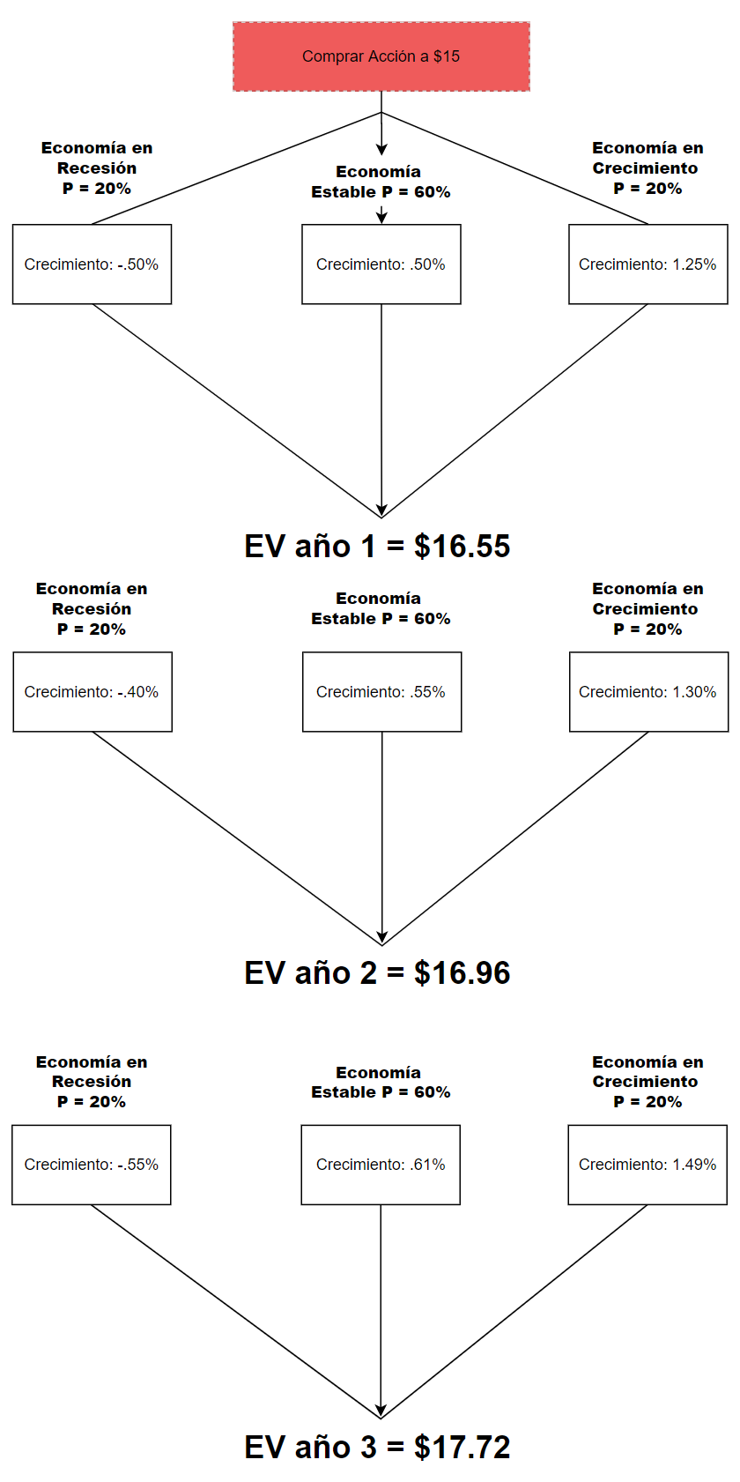
 | EQUIPO |  | Bryan Juárez |  | 722176 | *árbol de decisiones basado en el ejemplo del slide 19 de la clase 2.

 |  |  | Juan Pablo Ruíz |  | 721093

 |  |  | Rubén Hernández |  | 717710

 | So | 15 | Precio
 | Co | 0.4 | Dividendo
 | r | 3% | Tasa

 |  | Año 1 |  | Año 2 | Año 3
 | Estados de la economía | Crecimiento
 | Recesión | -0.50% |  | -0.40% | -0.55%
 | Estabilidad | 0.50% |  | 0.55% | 0.61%
 | Crecimiento | 1.25% |  | 1.30% | 1.49%

 | Estados de la economía | PV / Fair Value
 | Escenario Recesión | 11.371428571 |  | 11.717647059 | 11.205633803
 | Escenario Estabilidad | 16.08 |  | 16.416326531 | 16.838493724
 | Escenario Crecimiento | 23.142857143 |  | 23.835294118 | 26.884768212

 | Probabilidad Recesión | 20% |  | 20% | 20%
 | Probabilidad Estabilidad | 60% |  | 60% | 60%
 | Probabilidad Crecimiento | 20% |  | 20% | 20%

 | V(E) = | 16.550857143 |  | 16.960384154 | 17.721176637

Retorno | Recesión | -24.2% |  | -21.9% | -25.3%
 | Estabilidad | 7.2% |  | 9.4% | 12.3%
 | Crecimiento | 54.3% |  | 58.9% | 79.2%
 | V(E) | 10.3% |  | 13.1% | 18.1%

Elegimos el problema c) para trabajar. Como factor de incertidumbre pudimos haber escogido prácticamente cualquier variable, pero optamos por el crecimiento. Como "estados de la naturaleza" o condiciones proponemos 3, que hacen referencia a los cíclos económicos. Recesión, Estabilidad y Crecimiento. Cada uno con su respectiva probabilidad y porcentaje de crecimiento que varía en cada año.

